2022
Model: | 8H-295AN

 |  |  |  |  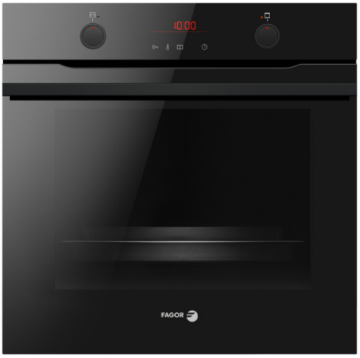
Multifunkční trouba s parní funkcí

Provozní vlastnosti:

Energetická třída: |  | A+
Objem: |  | 77 | l
Příkon: |  | 3.6 | kW
Připojení k elektrické síti: |  | 230 | V

Funkce:

Typ programátoru Tn / Senzorové ovládání |  |  |  | Barva: |  | Černá
11 | funkcí trouby vč. grilu a horkého vzduchu
Počet přednastavených pečících receptů: |  |  | 19
Super rychlý ohřev 150°C za 3 min.
SoftSteam - parní pečení |  |  |  | Rozměry:

 |  |  |  |  | Výška: | 59.5 | cm
 |  |  |  |  | Šířka: | 59.5 | cm
 |  |  |  |  | Hloubka: | 57.5 | cm

Konstrukce:

Gril |  | 1500 | W
Horní topné těleso |  | 900 | W
Spodní topné těleso |  | 1100 | W
Zadní kruhové topné těleso |  | 2100 | W | Objednací kód: |  | 57920
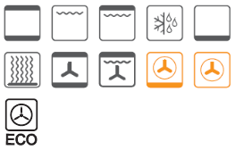
Teleskopické výsuvy plechů 75% |  | 2 | x
Katalytické samočistící desky
Počet skel dveří trouby |  | 3
Soft Close - tlumené dovírání dvířek
BakingPro systém

Ostatní údaje:

Extra velký hluboký pečicí plech |  |  | 1x
Extra velký mělký pečicí plech |  |  | 1x
Rošt |  |  | 1x
Zamačkávací knoflíky
Halogenové osvětlení
Reflexní sklo dveří trouby

